info_FM
 |  |  |  |  |  |  | Pielikums Nr.3 Informatīvajam ziņojuma projektam “Par nepieciešamajām izmaiņām Veselības ministrijas bāzē 2019., 2020. un 2021.gadam un finansējuma palielinājumu e-veselības sistēmas darbības nodrošināšanai”

Valsts informācijas sistēmas plānotie uzturēšanas izdevumi 2019.-2021.gadam

 | Budžeta bāzes izdevumos neiekļauto sistēmas uzturēšanas izdevumu atšifrējums |  |  |  |  |  |  | EKK
 | Nr. p.k. | Izdevumu postenis |  |  |  | Izvērsums | Izdevumu pamatojums
 |  |  | Summa, EUR | Summa, EUR | Summa, EUR
 | 1. | Standartizētā programmatūra | 497,252 | 497,252 | 497,252
 | 1.1. | Programmatūras licences: | 497,252 | 497,252 | 497,252
 | 1.1.1. | Centrālās infrastruktūras programmatūras licenču uzturēšana, iegāde vai noma | 141,516 | 141,516 | 141,516
 | 1.1.1.1. | Datu bāžu licences | 108,516 | 108,516 | 108,516
 |  | MS SQL | 108,516 | 108,516 | 108,516 | Eveselības bāzē šobrīd ir pieejami 125 477 EUR, kas ir atbilstoši 2014.gada veiktajam aprēķinam, atbilstoši 2017.gadā noslēgtajam līgumam par MS licenču nomu nepieciešamā noma sastāda 233 993 EUR, tādējādi papildus nepieciešami 108 516 EUR. |  | 2000
 | 1.1.1.2. | Citas infrastruktūras licences | 33,000 | 33,000 | 33,000
 |  | HP (Hewlett-Packard licences) | 18,000 | 18,000 | 18,000 |  |  | 2000
 |  | PaloAlto (Ugunsmūra risinājums) | 15,000 | 15,000 | 15,000 |  |  | 2000
 | 1.1.2. | Lietojumprogrammatūras licenču uzturēšana un noma (sistēmas lietojumu licenču uzturēšana un apkalpošana) | 355,736 | 355,736 | 355,736
 |  | E-veselības sistēmas uzraudzības un drošības risinājumu pilnveide | 355,736 | 355,736 | 355,736 | jauns pakalpojums: 1) Infrastruktūras (t.sk.slēgumu, aparatūras) uzraudzības licence 2) Veiktspējas monitoringa licence 3) Drošības notikumu identifikācijas (no aparatūras un programmatūras auditācijas pierakstiem) un Ievainojamību identifikācijas licence 4) Drošības Incidentu darba plūsmas pārvaldība 5) Drošības pārvaldības sistēma: dokumentācijas izstrādei, uzturēšanai, darbinieku apziņošanai par izmaiņām un risku analīzes un pārvaldības procesa nodrošināšanai | 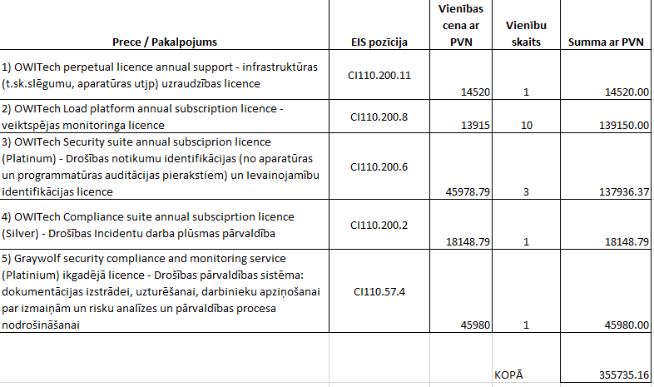 | 2000
 | 2. | Specializētā programmatūra | 1,212,700 | 1,212,700 | 1,212,700
 | 2.1. | Sistēmas problēmu, kļūdu novēršanas un profilaktiskās uzturēšanas pakalpojumi | 422,700 | 422,700 | 422,700
 | 2.1.2. | Sistēmas problēmu novēršana (profilaktiskās uzturēšanas pakalpojumi) | 422,700 | 422,700 | 422,700 | Gan pēcgarantijas uzturēšana, gan profilakse. Aprēķins balstīts uz cenu aptauju par šādas sistēmas uzturēšanu (40 000 EUR / mēnesī) un līdzvērtīgu tirgū esošu sistēmu uzturēšanas izmaksām. Precīzs finansējums uzturēšanas darbu nodrošināšanai būs zināms pēc iepirkuma līguma noslēgšanas. |  | 2000
 | 2.2. | Sistēmas pielāgošanas pakalpojumi | 790,000 | 790,000 | 790,000 | Dažādi uzlabojumi, pamatotjoties uz lietotāju ierosinājumiem, valsts pārvaldes iestāžu pieprasījumiem un citu institūciju pieprasījumiem, kā arī darbības nodrošināšana (standartprogrammatūras/lietojumprogrammatūras ietekmes rezultātā), normatīvo aktu izmaiņas - gan attiecībā uz VVIS, gan izstrādāto datu noliktavu. Aprēķins veikts par pamatu ņemot, ka vienas cilvēkdienas izmaksas 480 EUR bez PVN |  | 5000
 | 3. | Centrālā infrastruktūra | 368,698 | 368,698 | 368,698
 | 3.1. | Infrastruktūras uzturēšana: | 360,000 | 360,000 | 360,000
 | 3.1.1. | Infrastruktūras noma: | 360,000 | 360,000 | 360,000 | Plānotās nomas summa infrastruktūras atjaunošanai (ERAF projektos iepirktā infrastruktūra 2011-2015.gads, kopējā summa bez licencēm 1.05 m EUR). |  | 2000

 | 3.2. | Izmitināšanas pakalpojumi / ārpakalpojums | 8,698 | 8,698 | 8,698
 | 3.2.1. | Datu centra pakalpojumi | 8,698 | 8,698 | 8,698 | Datu centrs + sakaru komunikācijas pakalpojumi |  | 2000

 | 4 | Sistēmas auditi (pēc sistēmas nodošanas ekspluatācijā) | 60,000 | 60,000 | 60,000
 | 4.1. | Sistēmas drošības pārbaudes | 60,000 | 60,000 | 60,000 |  |  | 2000
 | 5 | Citi izdevumi | 267,779 | 267,779 | 267,779
 | 5.1. | Atbalsta pakalpojumi dažādās jomās | 163,931 | 163,931 | 163,931 | Pakalpojumi nepieciešami, lai nodrošinātu NVD pārziņā esošo sistēmu darbības pilnveidošanu, uzraudzību un atbilstību jaunākajām prasībām dažādās darbības jomās. Norēķini tiks veikti pēc faktiski pasūtītajiem darbiem. Tabulā iekļautas prognozes par nepieciešamo ikmēneša darba apjomu, ņemot vērā labāko praksi un informācijas tehnoloģiju izmantošanas attīstības tendences un plānus NVD pārziņā esošo sistēmu pilnveidei (t.sk. drošības jautājumos un iekļaušanos kritiskās infrastruktūras kategorijā). | 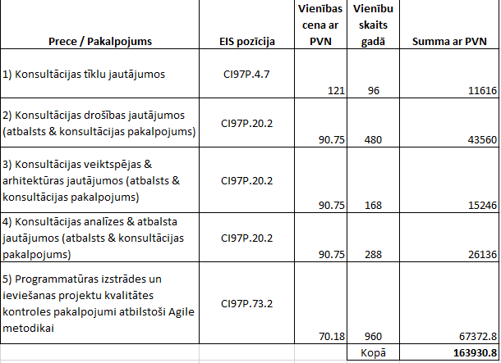 | 2000
 | 5.2. | E-veselības atbalsta tālrunis | 103,848 | 103,848 | 103,848 | Eveselības sistēmas uzturēšanas izdevumos jau bija paredzēta pozīcija atbalsta dienesta darbības nodrošināšanai 50 318 EUR apmērā, bet šī summa neatbilst faktiskajām izmaksām, kas saistītas ar atbalsta dienesta darba nodrošināšanu, tāpēc 2019.gadam esam ielikuši papildus summu 103 848 EUR apmērā, lai arī turpmāk veselības aprūpes profesionāļiem un iedzīvotājiem varam nodrošināt atbalstu Eveselības sistēmas pakalpojumu izmantošanā. Atbalsta dienesta darbība tiek nodrošināta ārpakalpojuma ietvaros. Par pakalpojuma sniegšanu tiek rīkots iepirkums. Pēc esošā līguma standarta likme par mēneša pakalpojumu (līdz 3000 zvaniem, 1000 epastiem) - 8808.8 EUR, virs apjoma 0.8591 EUR par zvanu / epastu. Kopējās gada izmaksas ir atbilstoši vidējiem rādītājiem 2018.gadā - 13000 EUR / mēnesī, kas ir 156 000 EUR gadā, no kura atņemta summa, kas jau iekļauta uzturēšanas izdevumos un 1834 EUR, kas tiek novirzīti uz šo pozīciju no NVD budžeta IKT jomai. |  | 2000
 | Finansējums kopā: |  | 2,406,429 | 2,406,429 | 2,406,429
 | Ar VARAM saskaņoto izdevumu posteņu finansējums kopā, t.sk. : |  | 1,886,762 | 1,745,246 | 1,745,246
 | EKK 2000 Preces un pakalpojumi |  | 1,096,762 | 955,246 | 955,246
 | EKK 5000 Pamatkapitāla veidošana |  | 790,000 | 790,000 | 790,000
 | Ar VARAM nesaskaņoto izdevumu posteņu finansējums kopā*: |  | 519,667 | 661,183 | 661,183

* Neapšaubot nepieciešamību arī turpmākajos gados nodrošināt e-veselības sistēmai pietiekošu veiktspējas un drošības kontroli, kamēr VARAM nav saņēmusi e-veselības IKT arhitektūras attīstības (ieskaitot centrālās infrastruktūras) plānu, kas aptver visu esošo un no jauna attīstāmo e-veselības projektu tvērumu un ir integrēts ar Veselības ministrijas centralizācijas projekta ietvaros plānotajiem risinājumiem, VARAM nevar atbalstīt drošības un veiktspējas (tostarp IPS/IDS) risinājuma standartizētās programmatūras licencēšanas un saistīto konsultāciju izmaksu pozīcijas 519 667 EUR apjomā 2019. gadā un turpmākajos gados. (VARAM 2018.gada 7.jūnija vēstule Nr.1-13/5136).

 |  | Veselības ministre |  |  |  | Anda Čakša

 |  | Vīza: Valsts sekretārs |  |  |  | Aivars Lapiņš

 |  | Kasparenko 67876147
 |  | Sandra.Kasparenko@vm.gov.lv

